Sheet1
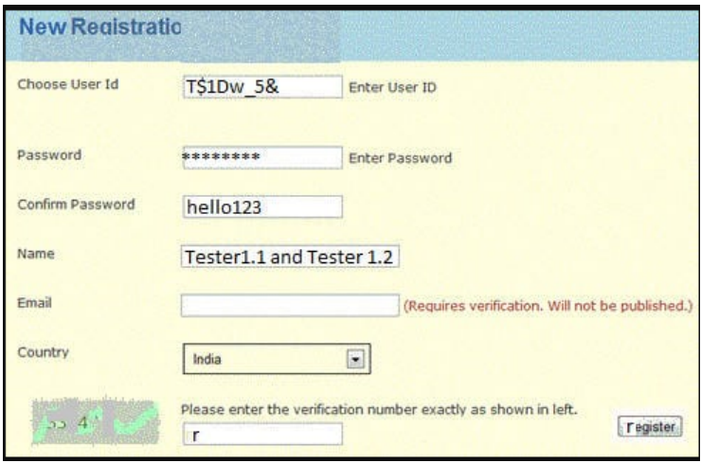
No. Test Case | Defect Name | Root Cause | Detected Date | Closed Date | Time to fix (In hrs) | Blocked Test Case | Type | Remark
1 | Header nama salah | Open | 21-Dec-23 |  |  |  | DEFECT | Nama header kurang lengkap seharusnya 'New Registration'
2 | Nama label user id salah | Open | 21-Dec-23 |  |  |  | DEFECT | Nama label untuk 'Choose user Id' diganti dengan 'Input User ID'
3 | Textbox confirm password tidak di hide | Open | 21-Dec-23 |  |  |  | DEFECT | Confirm password sebaiknya dihide juga seperti password
4 | Input nama menggunakan angka | Open | 21-Dec-23 |  |  |  | DEFECT | Input nama seharusnya tidak mengandung angka
5 | gambar verifikasi nomor tidak terlihat | Open | 21-Dec-23 |  |  |  | DEFECT | Gambar verifikasi nomor harusnya terlihat dengan jelas
6
7
8
9
10
11
12
13
14
15

